1
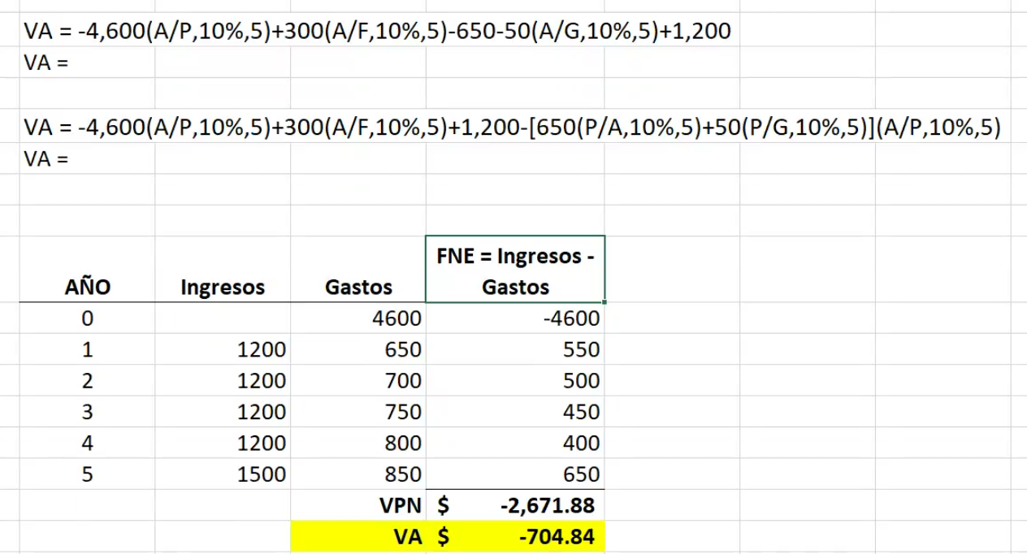
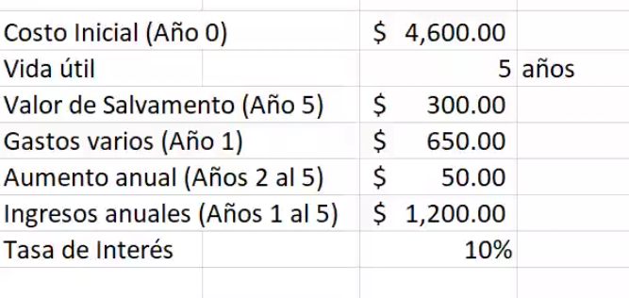

Una pizzería local acaba de comprar un mini vehículo eléctrico para hacer entregas en un área urbana. El costo inicial fue de $4600 por el vehículo y su vida esperada y valores de salvamento son 5 años y $300 respectivamente. Se espera que los costos combinados del seguro, mantenimiento, recargo y lubricación sean de $650 el primer año y aumenten en $50 anuales de ahí en adelante. El servicio de entrega generará una cantidad extra estimada de $1200 anuales. Si se requiere un retorno del 10% anual, use el método del VA para determinar si la compra debió haberse hecho.

2
Una empresa construyó una oficina a un costo de $70,000. Se espera que otros gastos anuales asciendan a $1,850, pero los ingresos adicionales serán de $14,000 por año. ¿Cuánto tiempo pasará antes de que la empresa recupere su inversión con una tasa de interés de 10% anual? ¿Es una buena inversión?

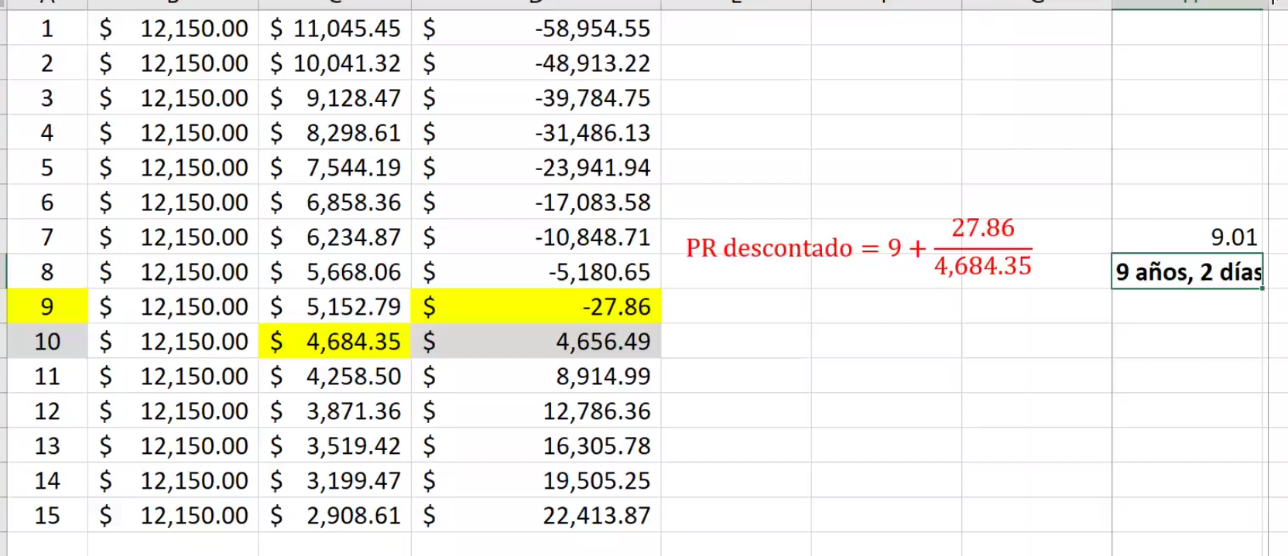

3.6

3
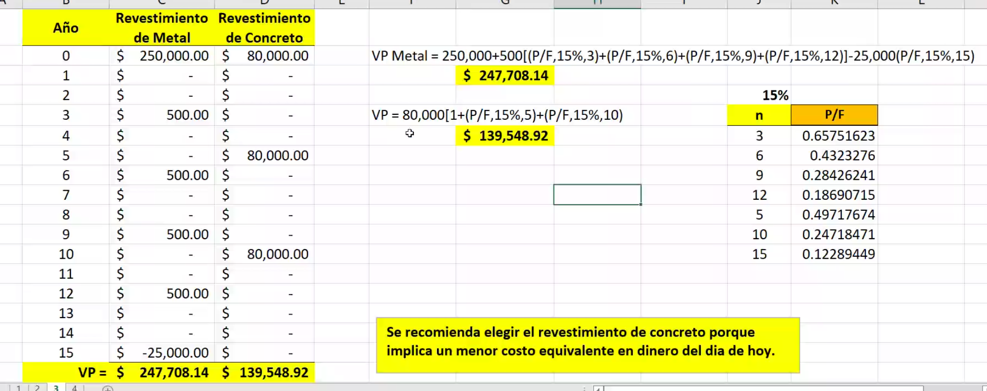
La compañía ABC está considerando dos tipos de revestimiento para su propuesta de nueva construcción. El revestimiento de metal anodizado requerirá muy poco mantenimiento y las pequeñas reparaciones costarán solamente $ 500 cada tres años. El costo inicial del revestimiento será de $ 250,000. Si utiliza un revestimiento de concreto el edificio tendrá que ser pintado ahora y cada 5 años, a un costo de $ 80,000. Se espera que el edificio tenga una vida útil de 15 años y el “valor de salvamento” será $ 25,000 más alto si se utilizara revestimiento de metal. Compare ambos a una tasa del 15% anual.

4
¿Qué valor presente tiene un bono municipal de Q 50,000, con una tasa de interés de 4% anual, con pagos trimestrales? El bono vence en 15 años, y la tasa de interés en el mercado es de 8% anual, compuesta mensualmente.

Trimestre | FNE
0 | 500
1 | 500
2 | 500
3 | 500
4 | 500
5 | 500

6 | 500
7 | 500

8 | 500
9 | 500
10 | 500
11 | 500
12 | 500
13 | 500
14 | 500
15 | 500
16 | 500
17 | 500
18 | 500
19 | 500
20 | 500
21 | 500
22 | 500
23 | 500
24 | 500
25 | 500
26 | 500
27 | 500
28 | 500
29 | 500
30 | 500
31 | 500
32 | 500
33 | 500
34 | 500
35 | 500
36 | 500
37 | 500
38 | 500
39 | 500
40 | 500
41 | 500
42 | 500
43 | 500
44 | 500
45 | 500
46 | 500
47 | 500
48 | 500
49 | 500
50 | 500
51 | 500
52 | 500
53 | 500
54 | 500
55 | 500
56 | 500
57 | 500
58 | 500
59 | 500
60 | 50,500

